Origen y Aplicación de recursos
CONSEJO NACIONAL PARA INVESTIGACIONES CIENTÍFICAS Y TECNOLÓGICAS
MODIFICACIÓN PRESUPUESTARIA 07-2020
DETALLE DE ORIGEN Y APLICACION DE RECURSOS

 | ORIGEN DE LOS RECURSOS |  |  |  | APLICACIÓN DE RECURSOS
 | SUBPARTIDAS | FF | MONTO |  | SUBPARTIDAS | FF | MONTO
Programa 1 |  |  |  | Programa 1
6.02.99 | Otras transferencias a personas | 001 (3% Propyme) | 3,289,000.00 | 6.05.01 | Transferencias corrientes a empresas privadas | 001 (3% Propyme) | 3,289,000.00

 | TOTAL |  | 3,289,000.00 |  |  |  | 3,289,000.00
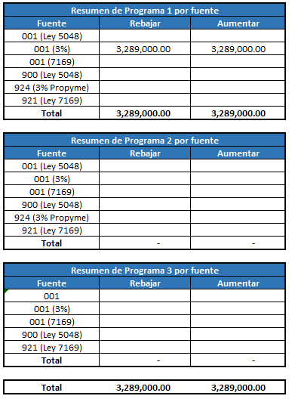

 |  |  |  |  |  |  |  | Resumen de Programa 1 por fuente
 |  |  |  |  |  |  |  | Fuente | Rebajar | Aumentar
 |  |  |  |  |  |  |  | 001 (Ley 5048)
 |  |  |  |  |  |  |  | 001 (3%) | 3,289,000.00 | 3,289,000.00
 |  |  |  |  |  |  |  | 001 (7169)
 |  |  |  |  |  |  |  | 900 (Ley 5048)
 |  |  |  |  |  |  |  | 924 (3% Propyme)
 |  |  |  |  |  |  |  | 921 (Ley 7169)
 |  |  |  |  |  |  |  | Total | 3,289,000.00 | 3,289,000.00

 |  |  |  |  |  |  |  | Resumen de Programa 2 por fuente
 |  |  |  |  |  |  |  | Fuente | Rebajar | Aumentar
 |  |  |  |  |  |  |  | 001 (Ley 5048)
 |  |  |  |  |  |  |  | 001 (3%)
 |  |  |  |  |  |  |  | 001 (7169)
 |  |  |  |  |  |  |  | 900 (Ley 5048)
 |  |  |  |  |  |  |  | 924 (3% Propyme)
 |  |  |  |  |  |  |  | 921 (Ley 7169)
 |  |  |  |  |  |  |  | Total | - | -

 |  |  |  |  |  |  |  | Resumen de Programa 3 por fuente
 |  |  |  |  |  |  |  | Fuente | Rebajar | Aumentar
 |  |  |  |  |  |  |  | 001
 |  |  |  |  |  |  |  | 001 (3%)
 |  |  |  |  |  |  |  | 001 (7169)
 |  |  |  |  |  |  |  | 900 (Ley 5048)
 |  |  |  |  |  |  |  | 921 (Ley 7169)
 |  |  |  |  |  |  |  | Total | - | -

 |  |  |  |  |  |  |  | Total | 3,289,000.00 | 3,289,000.00

